ej 14
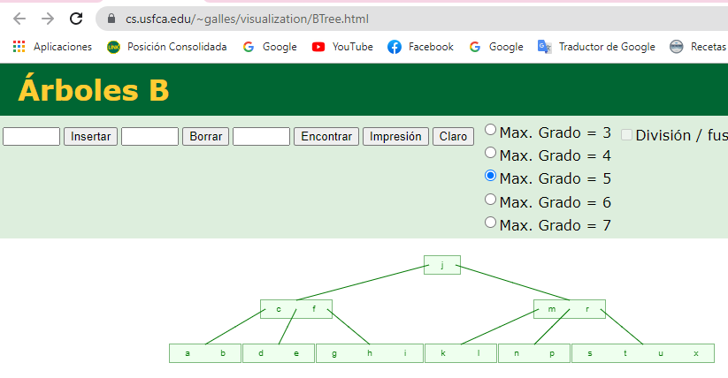
14 - Altas |  |  |  |  |  |  |  |  | Arbol de partida - Vacio (puntero con NULL)

# | Secuencia |  | Orden = 5 |  | k claves |  |  |  |  | Cantidad Minima de Claves: |  |  |  |  |  |  |  | 2 |  |  | p/2= |  |  |  | 2.5
14 | < a,g,f,b,k,d,h,m,j,e,s,i,r,x,c,l,n,t,u,p> |  | 5 |  |  | 4 |  |  |  | Cantidad Maxima de Claves: |  |  |  |  |  |  |  | 4 |  |  | techo(p/2)= |  |  |  | 3
 |  |  |  |  |  |  |  |  |  |  |  |  |  |  |  |  |  |  |  |  | techo(p/2)-1= |  |  |  | 2

Paso | Ingresa
1 | < a,g,f,b,k,d,h,m,j,e,s,i,r,x,c,l,n,t,u,p>
 |  | a | b | f | g

Paso | Ingresa
2 | < a,g,f,b,k,d,h,m,j,e,s,i,r,x,c,l,n,t,u,p> | a | b | f | g | k

 |  |  |  |  |  | f

 |  | a | b | d |  |  |  |  |  | g | h | k | m

Paso | Ingresa
3 | < a,g,f,b,k,d,h,m,j,e,s,i,r,x,c,l,n,t,u,p> |  |  |  |  |  | g | h | j | k | m |  | (paso intermedio de división por alta de J)

 |  |  |  |  |  | f | j

 |  | a | b | d | e |  | g | h | i |  |  | k | m | r | s

Paso | Ingresa
4 | < a,g,f,b,k,d,h,m,j,e,s,i,r,x,c,l,n,t,u,p> |  |  |  |  | k | m | r | s | x

 |  |  |  |  |  |  |  |  |  | f | j | r

 |  | a | b | d | e |  | g | h | i |  |  | k | m |  |  |  | s | x

Paso | Ingresa
4 | < a,g,f,b,k,d,h,m,j,e,s,i,r,x,c,l,n,t,u,p> |  |  |  |  | a | b | c | d | e

 |  |  |  |  |  |  |  |  |  |  |  |  |  |  | c | f | j | r

 |  | a | b |  |  |  | d | e |  |  |  | g | h | i |  |  | k | l | m | n |  | s | t | u | x

Paso | Ingresa
4 | < a,g,f,b,k,d,h,m,j,e,s,i,r,x,c,l,n,t,u,p>

 |  |  |  |  |  |  | c | f | j | m | r

 |  |  |  |  |  |  | k | l | m | n | p

 |  |  |  |  |  |  |  |  |  |  |  |  |  | j

 |  |  |  |  |  |  |  |  | c | f |  |  |  |  |  |  |  |  |  |  |  |  | m | r

 |  |  |  |  |  | a | b |  |  |  | d | e |  |  |  | g | h | i |  |  | k | l |  |  |  | n | p | s | t | u | x

 | Solución aplicando: | https://www.cs.usfca.edu/~galles/visualization/BTree.html

ej 15
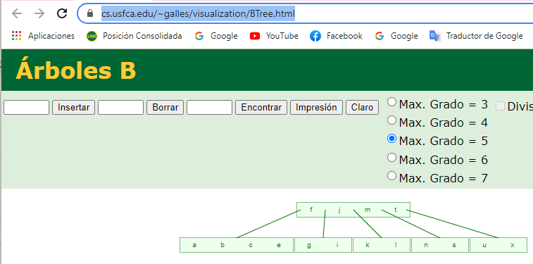
15 - Bajas <h,r,p,d> |  |  |  |  |  |  |  |  | Arbol de partida para ej 15

Paso | Egresa |  |  |  |  |  |  |  |  |  | j
1 | <h,r,p,d>
 |  |  |  |  |  | c | f |  |  |  |  |  |  |  |  |  |  |  |  | m | r

 |  |  | a | b |  |  |  | d | e |  |  |  | g | h | i |  |  | k | l |  |  |  | n | p |  |  |  | s | t | u | x

 | Bajas <h,r…
 |  |  |  |  |  |  |  |  |  | j

 |  |  |  |  | c | f |  |  |  |  |  |  |  |  |  |  |  |  | m | r
 |  |  |  |  |  |  |  |  |  |  |  |  | Murio h
 |  | a | b |  |  |  | d | e |  |  |  | g | i |  |  |  | k | l |  |  |  | n | p |  |  |  | s | t | u | x

 |  |  |  | alt 1(descartada) |  |  |  |  | Murio r |  |  |  |  |  |  |  |  |  |  |  | alt 2 |  | Murio r
 |  |  |  |  | m | s |  |  |  |  |  |  |  |  |  |  |  |  |  |  |  | m | s
 |  |  |  |  |  |  |  |  |  |  |  | S se promueve a padre |  |  |  |  |  |  |  |  |  |  |  |  |  |  |  |  |  | S se promueve al padre
 |  |  | k | l |  |  |  | n | p |  |  |  | t | u | x |  |  |  |  | k | l |  |  |  | n | p |  |  |  | t | u | x

 |  |  |  |  |  |  |  |  |  | j

 |  |  |  |  | c | f |  |  |  |  |  |  |  |  |  |  |  |  | m | s
 |  |  |  |  |  |  |  |  |  |  |  |  | Murio h
 |  | a | b |  |  |  | d | e |  |  |  | g | i |  |  |  | k | l |  |  |  | n | p |  |  |  | t | u | x

Paso | Egresa
2 | <h,r,p,d>
 |  |  |  |  |  |  |  |  |  | j

 |  |  |  |  | c | f |  |  |  |  |  |  |  |  |  |  |  |  | m | s

 |  | a | b |  |  |  | d | e |  |  |  | g | i |  |  |  | k | l |  |  |  | n | p |  |  |  | t | u | x

 |  | alternativa
 |  |  |  | m | t

 |  | k | l |  |  |  | n | s |  |  |  | u | x

 |  |  |  |  |  |  |  |  |  | j

 |  |  |  |  | c | f |  |  |  |  |  |  |  |  |  |  |  |  | m | t
 |  |  |  |  |  |  |  |  |  |  |  |  |  |  |  |  |  |  |  |  |  |  |  |  |  |  |  | t se promueve al padre
 |  | a | b |  |  |  | d | e |  |  |  | g | i |  |  |  | k | l |  |  |  | n | s |  |  |  | u | x
 |  |  |  |  |  |  |  |  |  |  |  |  |  |  |  |  |  |  |  |  |  | murio p

Paso | Egresa
3 | <h,r,p,d>
 |  |  |  |  |  |  |  |  |  | j

 |  |  |  |  | c | f |  |  |  |  |  |  |  |  |  |  |  |  | m | t

 |  | a | b |  |  |  | d | e |  |  |  | g | i |  |  |  | k | l |  |  |  | n | s |  |  |  | u | x

 |  |  | Analizamos que se elija la opción que tome en este nivel, queda arbol NO B
 |  |  |  |  | c | f

 |  | a | b |  |  |  | d | e |  |  |  | g | i

 |  |  | Paso 1
 |  |  |  |  | f

 |  | a | b | c | e |  |  |  |  |  |  | g | i
 |  |  |  |  |  |  | nodo eliminado
 |  |  | Paso 2

 |  |  |  |  |  |  |  |  |  |  |  |  | f | j | m | t

 |  | a | b | c | e |  |  | g | i |  |  |  | k | l |  |  |  | n | s |  |  |  | u | x

 | Solución aplicando: | https://www.cs.usfca.edu/~galles/visualization/BTree.html

